DAX是什么
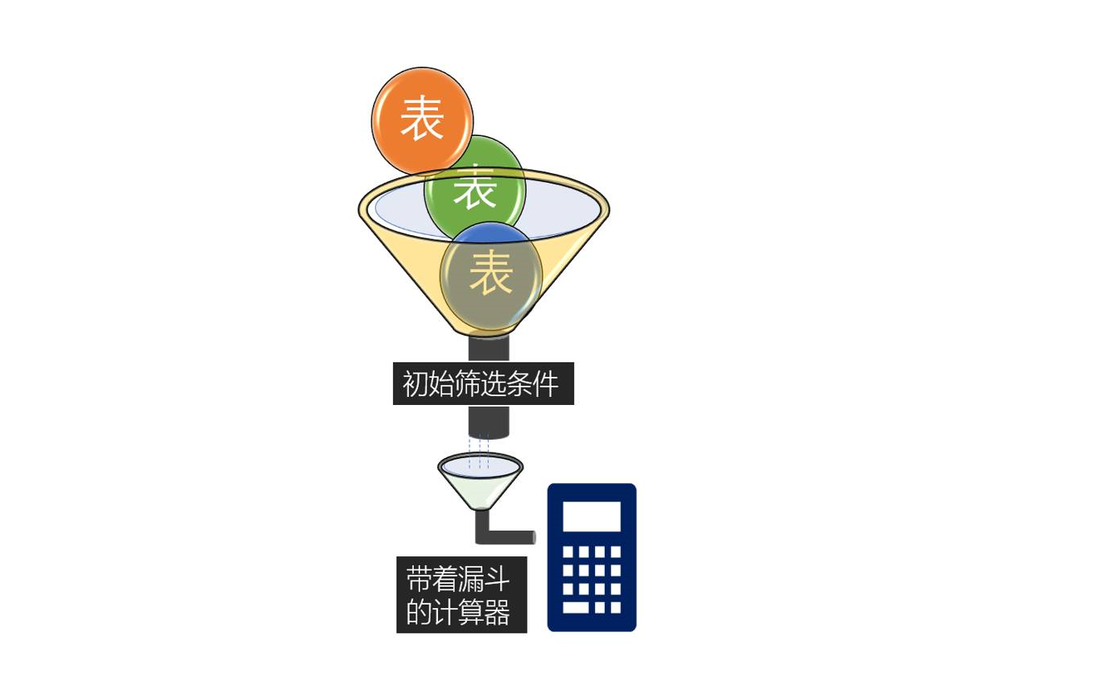
Data Analysis Expressions，即数据分析表达式，是一门函数语言，用于数据统计，返回一个或多个值；
它是函数、运算符和常量的集合，简单来说就是一个计算公式，通过DAX创建的计算公式称为度量值或计算列；
DAX被称为移动公式，解放写代码的双手，让数据分析效率实现质的飞跃，比传统Excel、VBA更加灵活。

行上下文
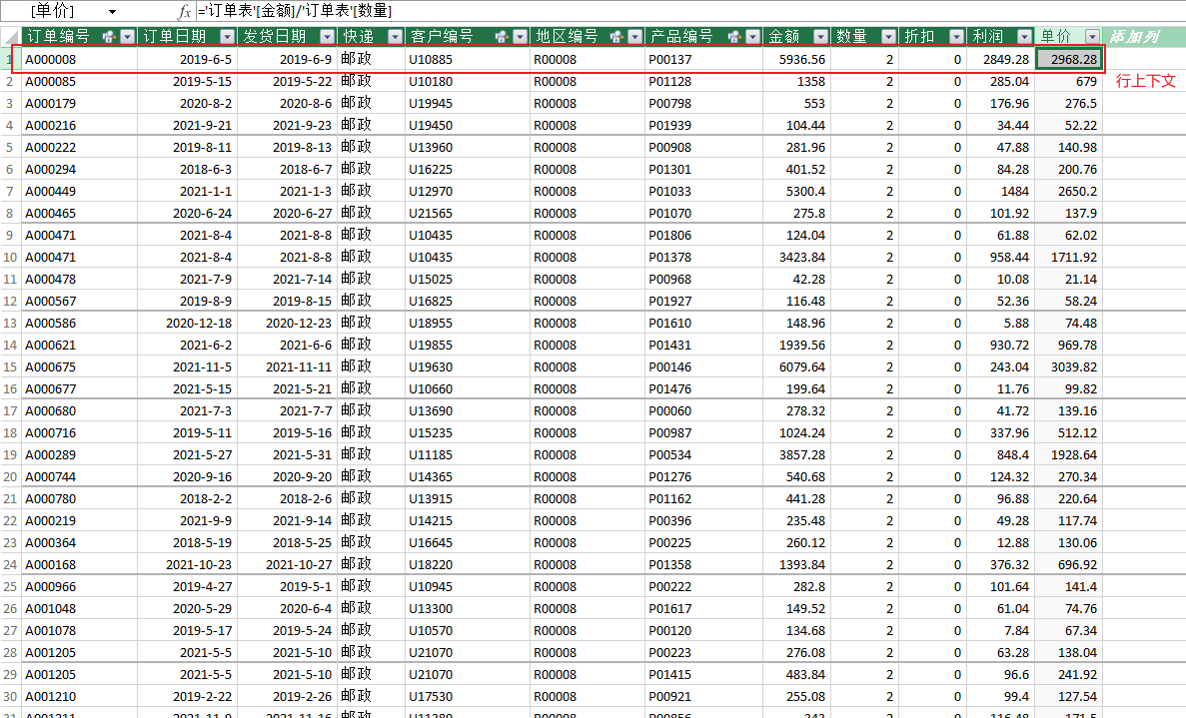

筛选器上下文
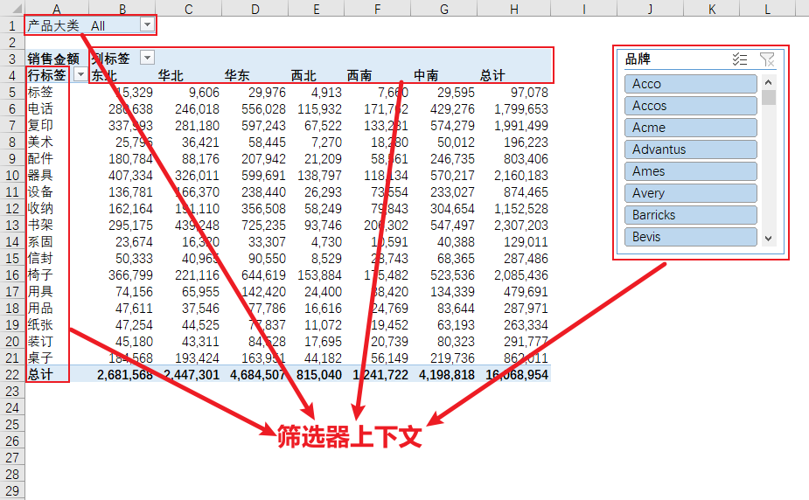
产品大类 | All

销售金额 | 列标签
行标签 | 东北 | 华北 | 华东 | 西北 | 西南 | 中南 | 总计
标签 | 15,329 | 9,606 | 29,976 | 4,913 | 7,660 | 29,595 | 97,078
电话 | 280,638 | 246,018 | 556,028 | 115,932 | 171,762 | 429,276 | 1,799,653
复印 | 337,993 | 281,180 | 597,243 | 67,522 | 133,281 | 574,279 | 1,991,499
美术 | 25,796 | 36,421 | 58,445 | 7,270 | 18,280 | 50,012 | 196,223
配件 | 180,784 | 88,176 | 207,942 | 21,209 | 58,561 | 246,735 | 803,406
器具 | 407,334 | 326,011 | 599,691 | 138,797 | 118,134 | 570,217 | 2,160,183
设备 | 136,781 | 166,370 | 238,440 | 26,293 | 73,554 | 233,027 | 874,465
收纳 | 162,164 | 191,110 | 356,508 | 58,249 | 79,843 | 304,654 | 1,152,528
书架 | 295,175 | 439,248 | 725,235 | 93,746 | 206,302 | 547,497 | 2,307,203
系固 | 23,674 | 16,320 | 33,307 | 4,730 | 10,591 | 40,388 | 129,011
信封 | 50,333 | 40,965 | 90,550 | 8,529 | 28,743 | 68,365 | 287,486
椅子 | 366,799 | 221,116 | 644,619 | 153,884 | 175,482 | 523,536 | 2,085,436
用具 | 74,156 | 65,955 | 142,420 | 24,400 | 38,420 | 134,339 | 479,691
用品 | 47,611 | 37,546 | 77,786 | 16,616 | 24,769 | 83,644 | 287,971
纸张 | 47,254 | 44,525 | 77,837 | 11,072 | 19,452 | 63,193 | 263,334
装订 | 45,180 | 43,311 | 84,528 | 17,695 | 20,739 | 80,323 | 291,777
桌子 | 184,568 | 193,424 | 163,951 | 44,182 | 56,149 | 219,736 | 862,011
总计 | 2,681,568 | 2,447,301 | 4,684,507 | 815,040 | 1,241,722 | 4,198,818 | 16,068,954

数据模型布局
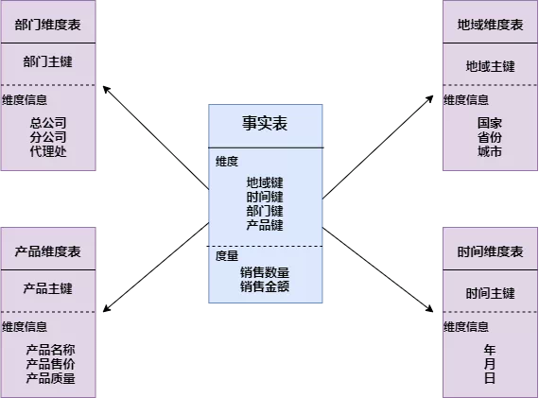
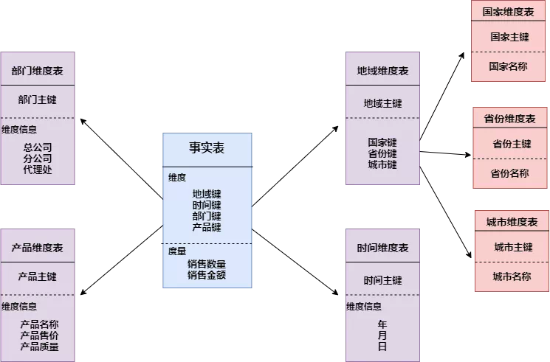
一、星型模型： | 二、雪花模型：

